エビデンス_ログイン画面
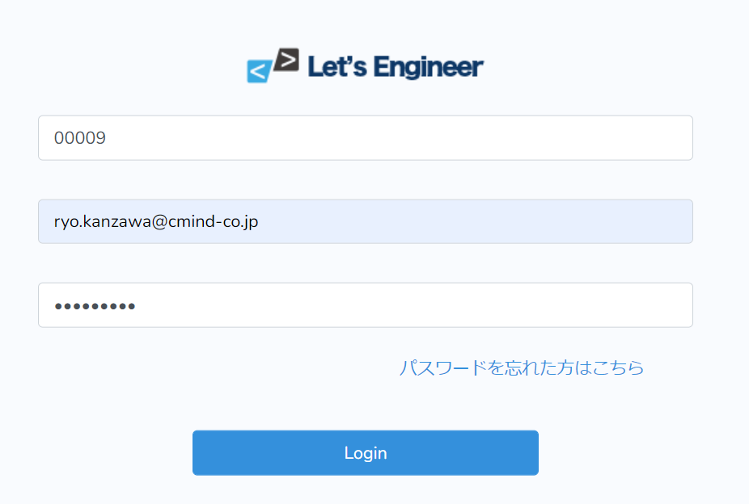
単体テスト仕様書 |  | サブシステム名 | ログインページ | 作成日 | 2022-10-12 | 作成者 | 神澤遼

テストNo | 1

1.企業コードが未入力の場合
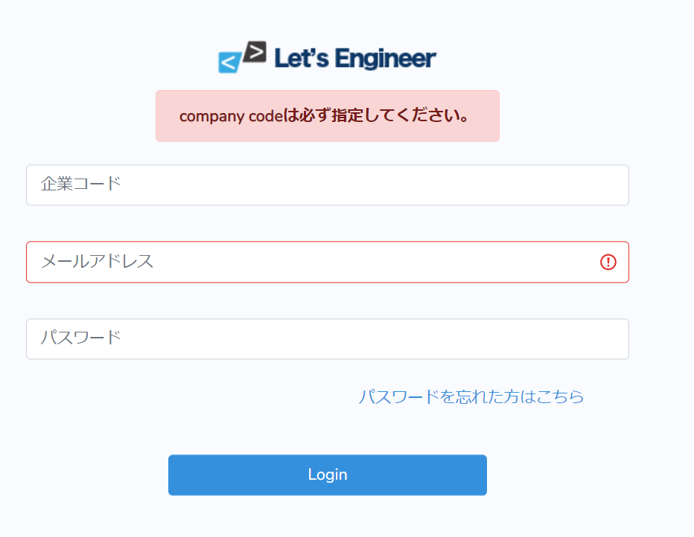

2.企業コード数字5桁以外の場合
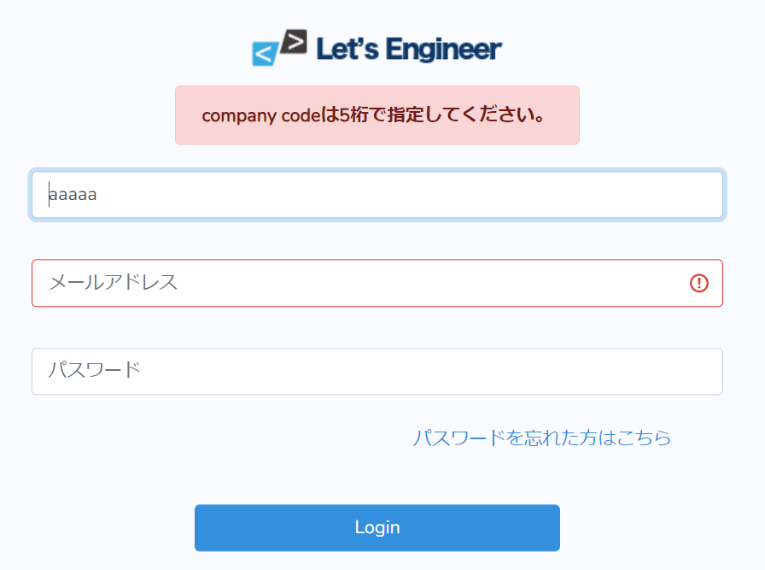

3.企業コードが正しく入力済みで他が未入力の場合

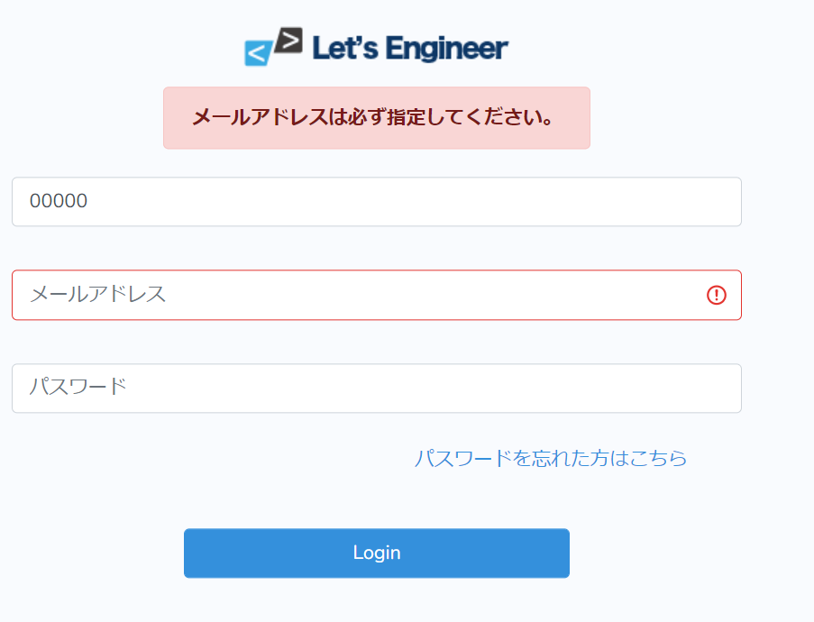

4.企業コード、メールアドレスが入力済みでパスワードが未入力の場合
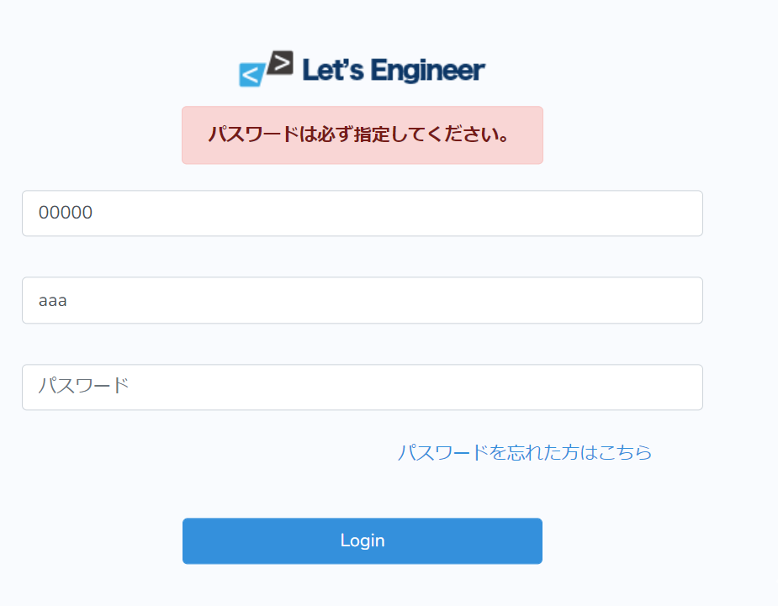

5.企業コード、メールアドレス、パスワードを入力済みで値がDBにない場合
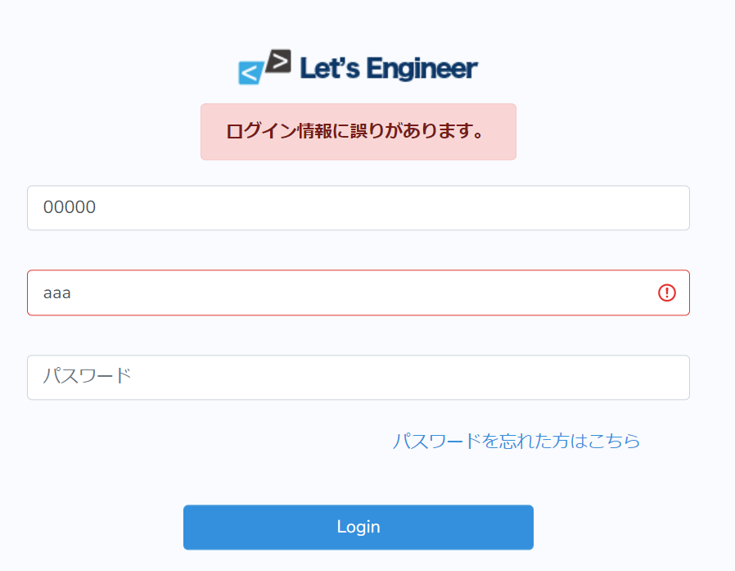

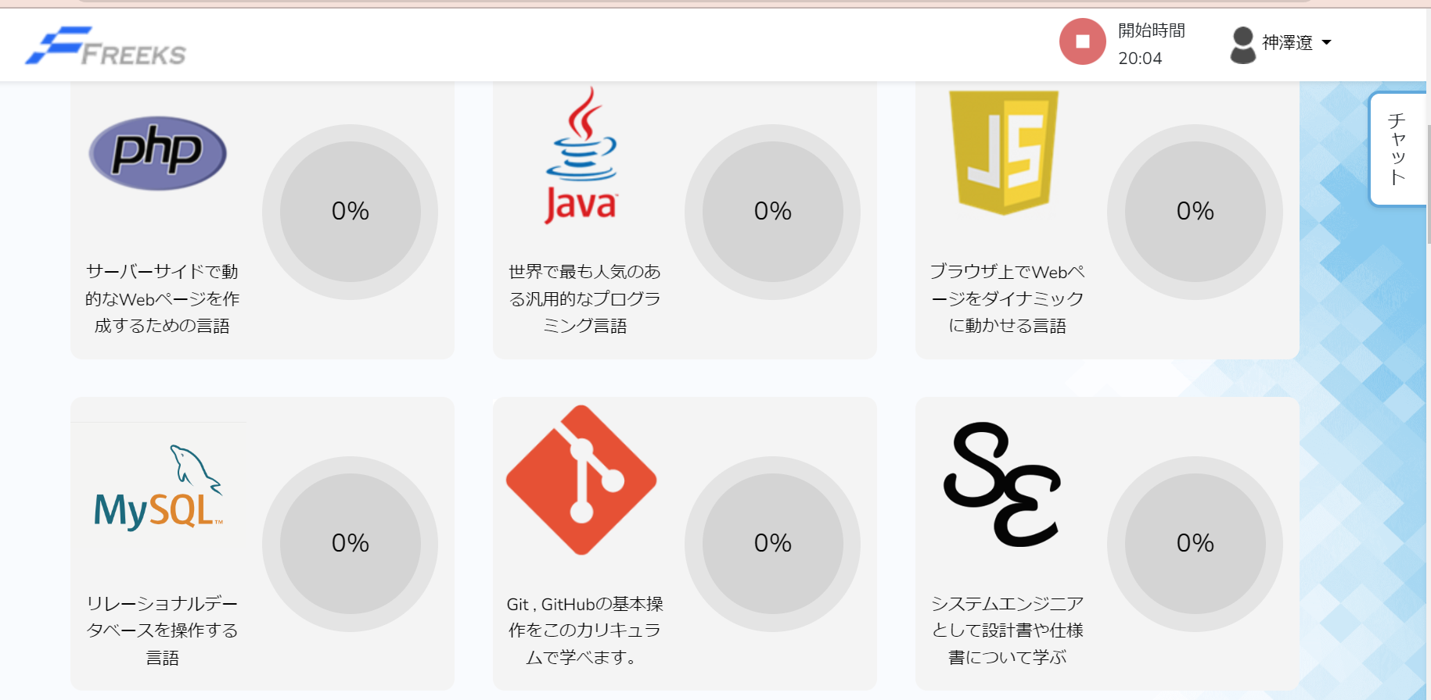
テストNo | 2
DBに登録のあるユーザ情報をすべて入力してログインを押下するとTopページに遷移する。

エビデンス_Top画面
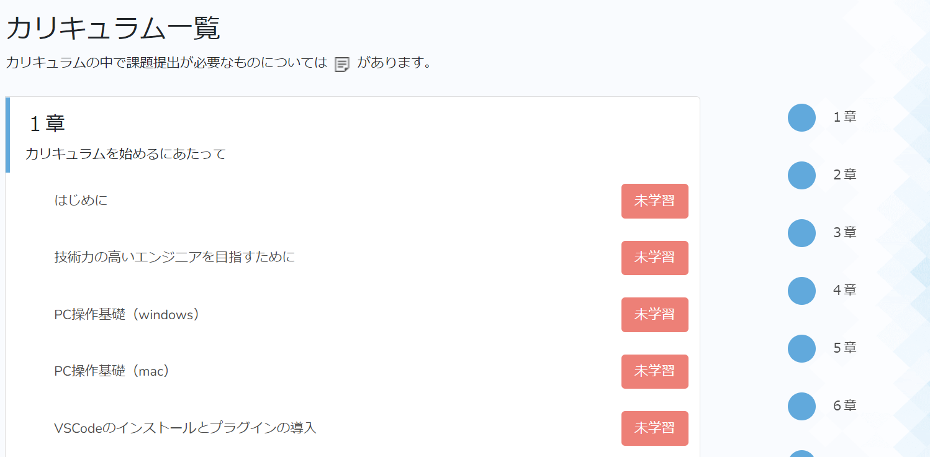
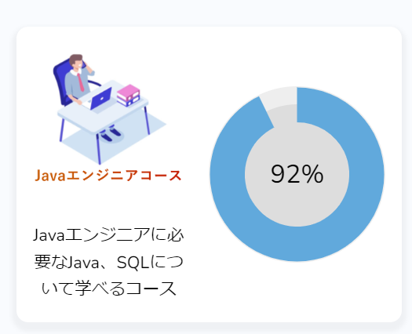
単体テスト仕様書 |  | サブシステム名 | Topページ |  |  | 作成日 | 2022-10-12 | 作成者 | 神澤遼

テストNo | 1
1.Topページで画面を下にスクロールした状態でログをクリックしたときにTopページの先頭に遷移する

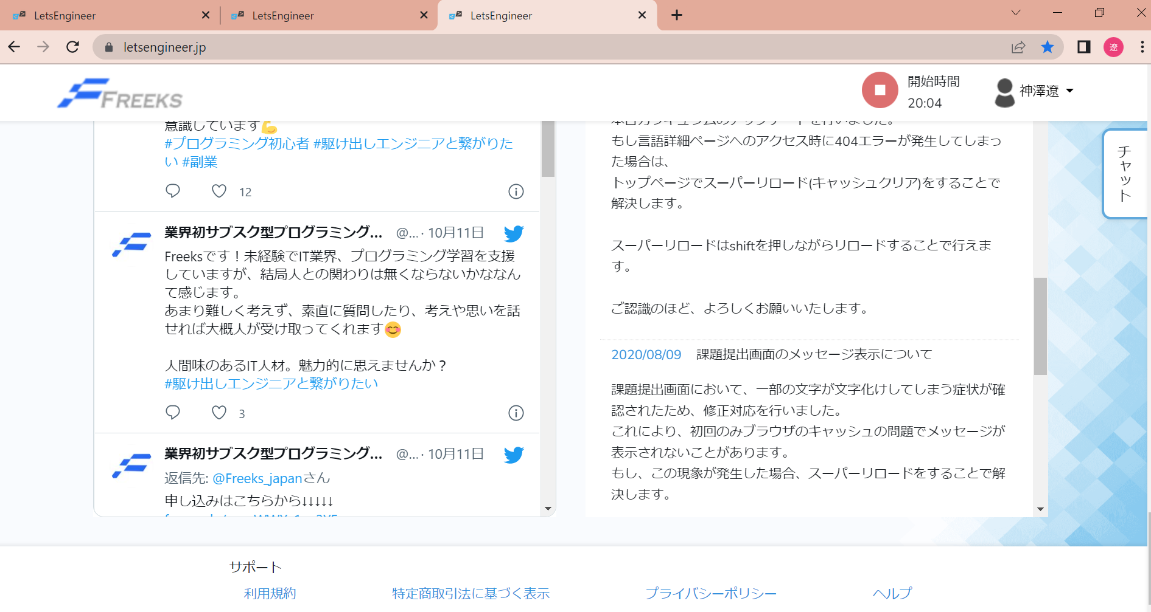
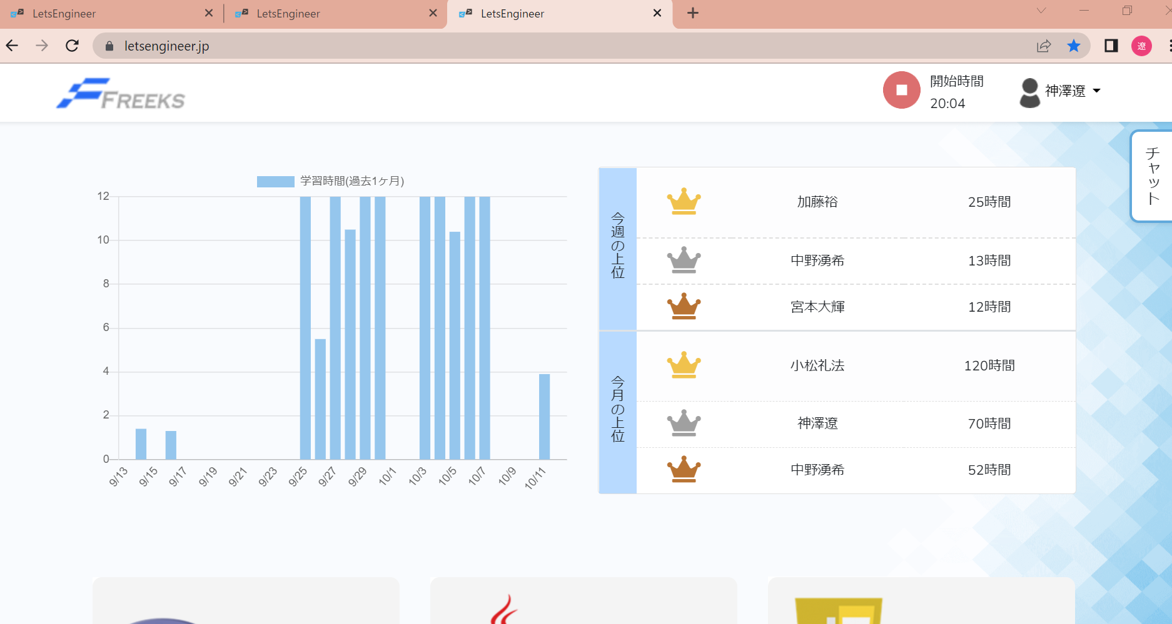

2.別ページからログをクリックしたときにTopページの先頭に遷移する
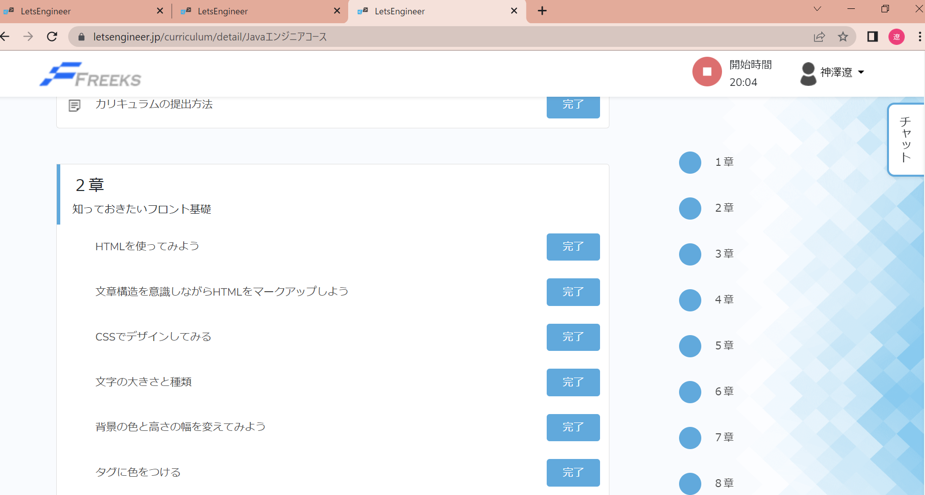

テストNo | 2
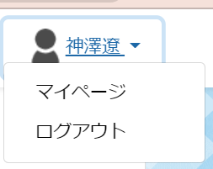

テストNo | 3

ユーザネーム編集前、右上のユーザ名と登録されているユーザーネームは一致している。
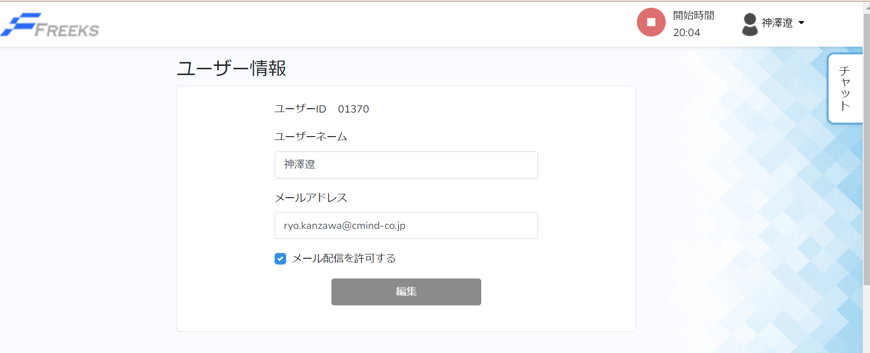

編集後も一致している。
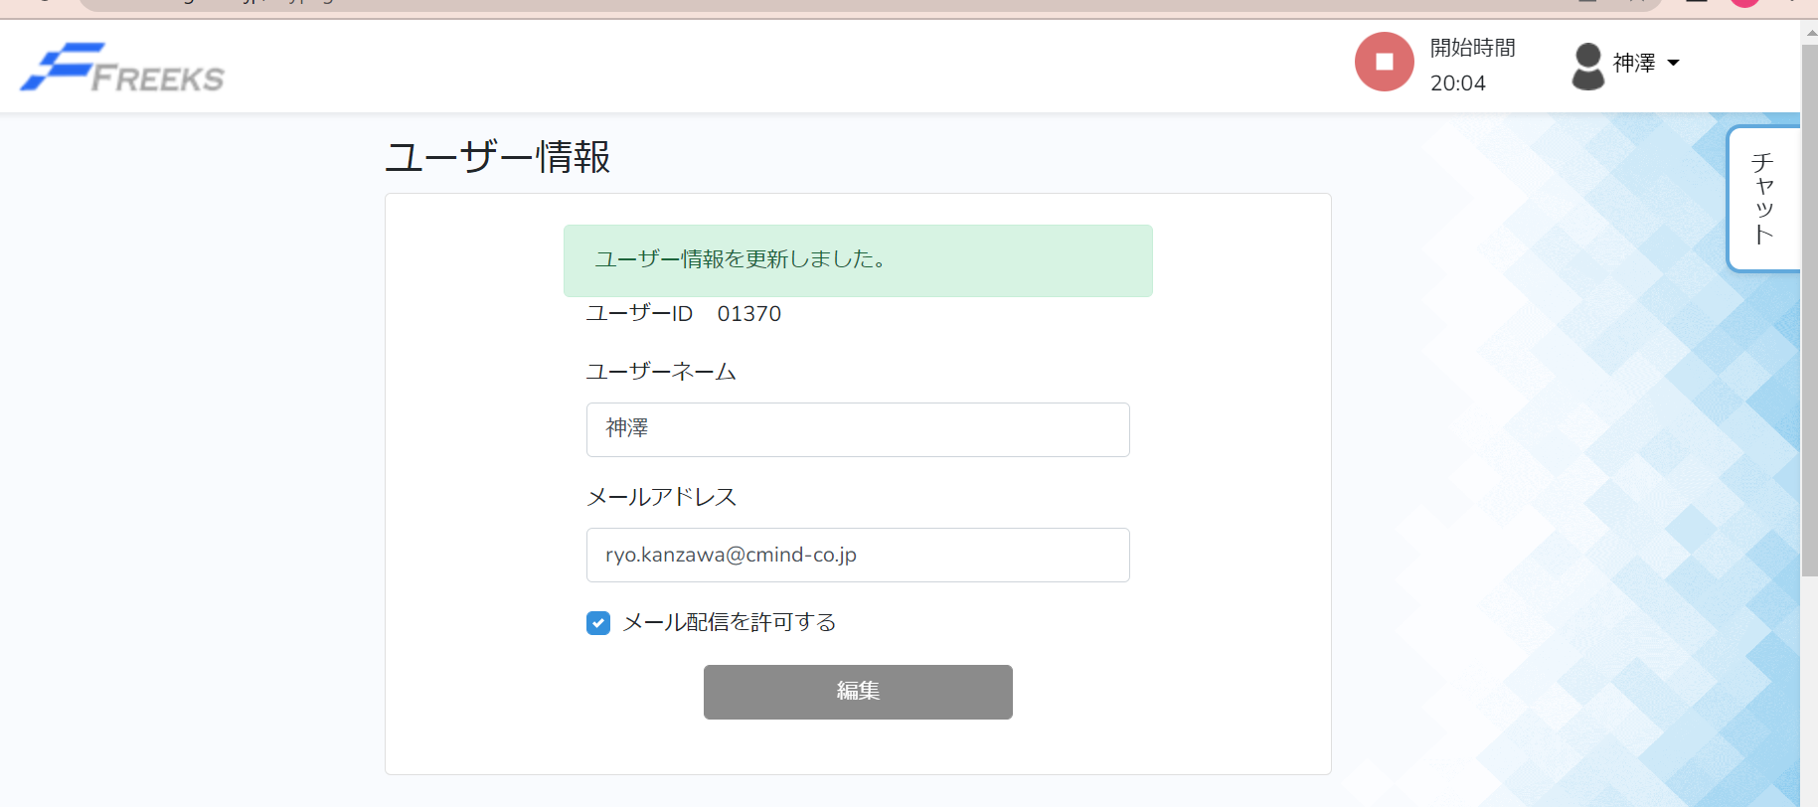

テストNo | 4

画像をクリックすると章/項目ページに遷移する
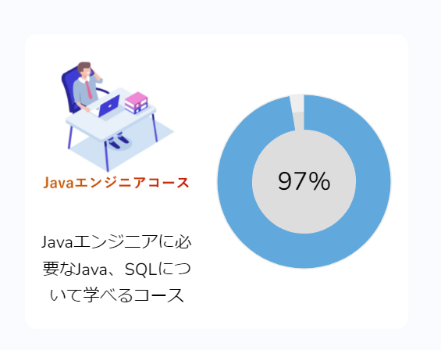
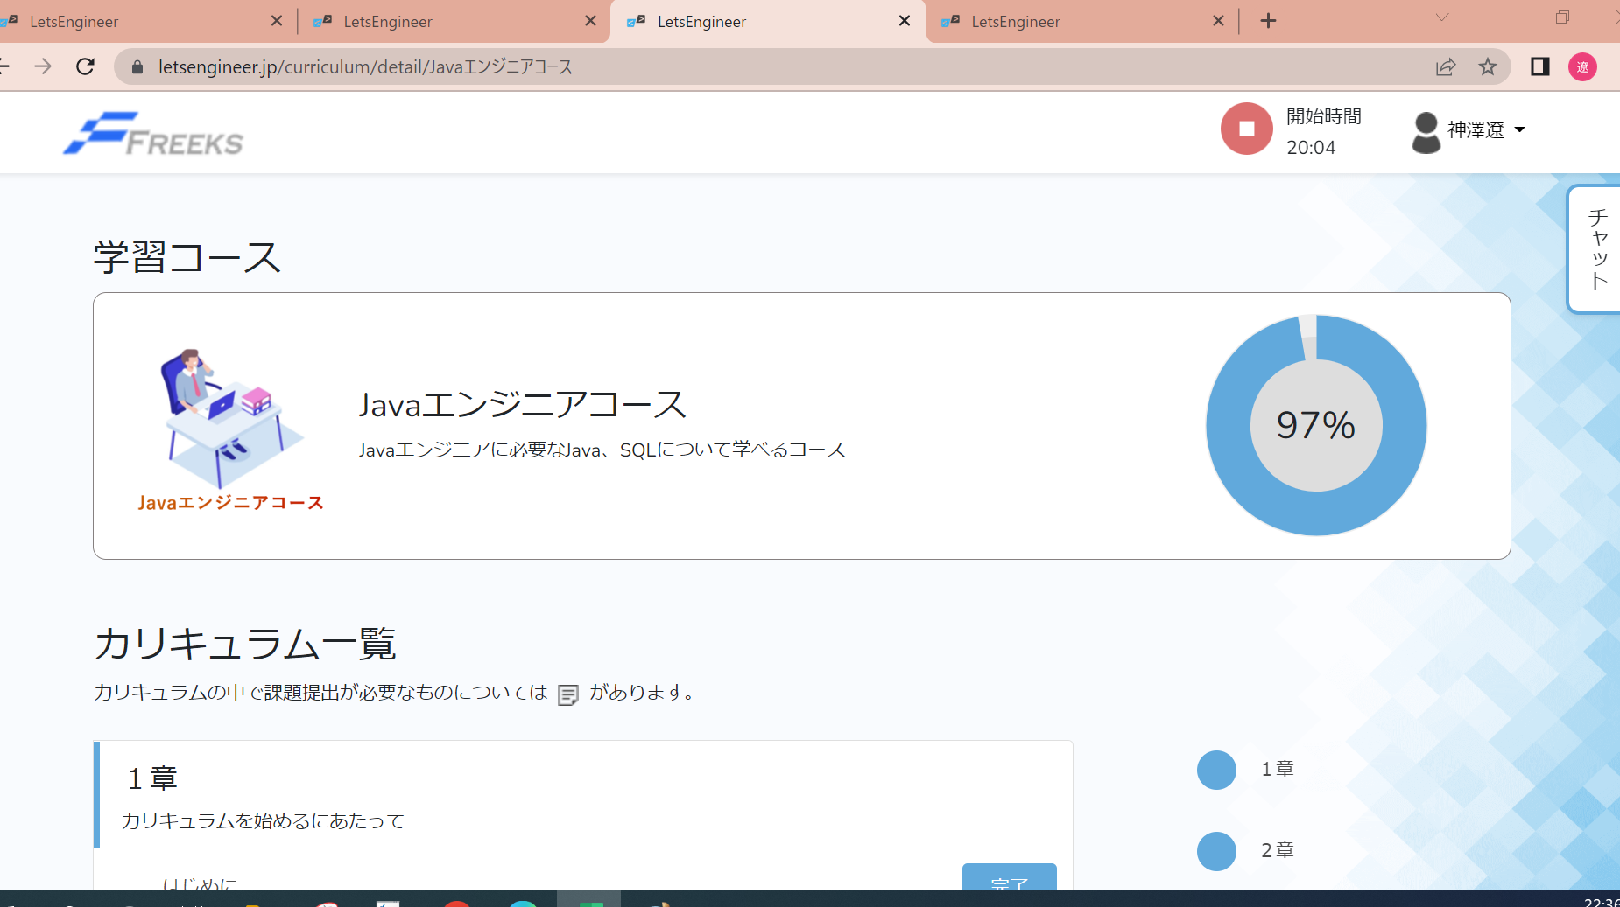

テストNo | 5

1.切り替え前のTopページの進捗率 |  |  |  | 2.切り替え前の章/項目ページの状態

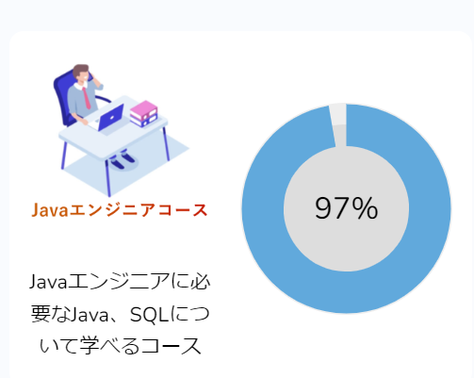
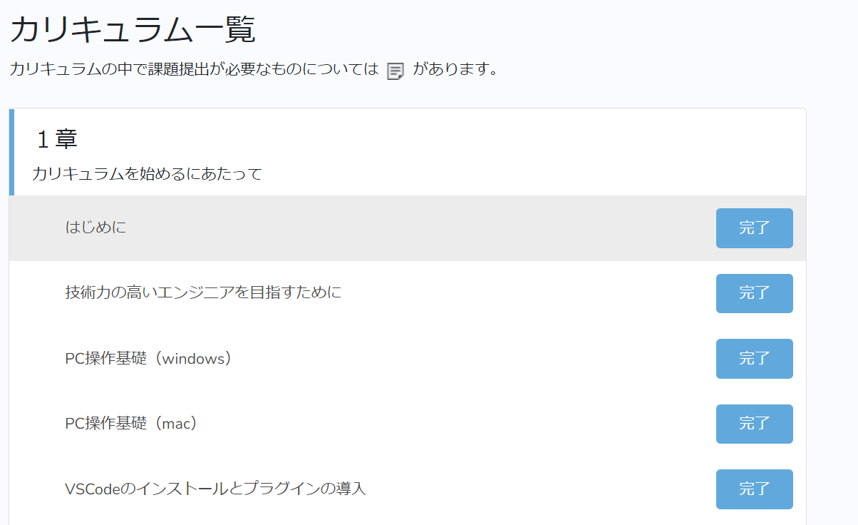

3.完了のステータスを未学習に切り替える |  |  |  |  | 4.Topページの進捗率が変化する。

エビデンス_章_項目ページ
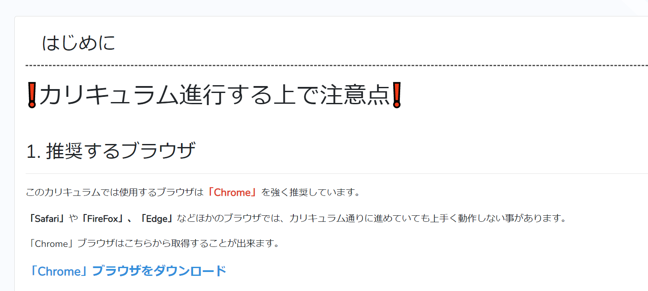
単体テスト仕様書 |  | サブシステム名 | 章/項目ページ | 作成日 | 2022-10-12 | 作成者 | 神澤遼

テストNo | 1

項目を選択したときに対象のカリキュラムが表示されるか

